Worksheet
歯科衛生士 | 2020 | 人体の構造と機能 |  | 2020_dh_20_am001
 |  | 人体骨格標本の一部の写真を示す。 矢印で示すのはどれか。1つ選べ。
 |  | 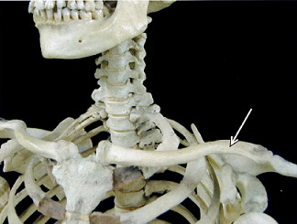
 |  | 1 | 胸 骨
 |  | 2 | 鎖 骨 | 正解
 |  | 3 | 肋 骨
 |  | 4 | 肩甲骨
歯科衛生士 | 2020 | 歯・口腔の構造と機能 |  | 2020_dh_20_am002
 |  | 舌を後方に牽引するのはどれか。1つ選べ。
 |  | 1 | 横舌筋
 |  | 2 | 茎突舌筋 | 正解
 |  | 3 | 垂直舌筋
 |  | 4 | オトガイ舌筋
歯科衛生士 | 2020 | 歯・口腔の構造と機能 |  | 2020_dh_20_am003
 |  | 頭蓋骨の写真を示す。 矢印で示す孔が交通するのはどれか。1つ選べ。
 |  | 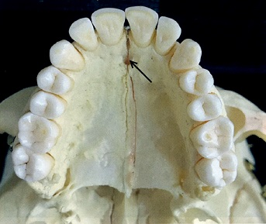
 |  | 1 | 眼 窩
 |  | 2 | 鼻 腔 | 正解
 |  | 3 | 上顎洞
 |  | 4 | 頭蓋腔
歯科衛生士 | 2020 | 歯・口腔の構造と機能 |  | 2020_dh_20_am004
 |  | Tomes〈トームス〉線維が存在するのはどれか。1つ選べ。
 |  | 1 | 歯 髄
 |  | 2 | 象牙質 | 正解
 |  | 3 | エナメル質
 |  | 4 | セメント質
歯科衛生士 | 2020 | 人体の構造と機能 |  | 2020_dh_20_am005
 |  | ある糖質の構造を図に示す。 この糖質はどれか。1つ選べ。

 |  | 1 | スクロース
 |  | 2 | セルロース
 |  | 3 | マルトース | 正解
 |  | 4 | ラクトース
歯科衛生士 | 2020 | 歯・口腔の構造と機能 |  | 2020_dh_20_am006
 |  | ある反射経路を模式図に示す。 この反射はどれか。1つ選べ。
 |  | 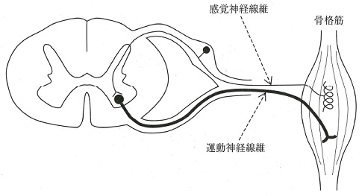
 |  | 1 | 開口反射
 |  | 2 | 屈曲反射
 |  | 3 | 伸張反射 | 正解
 |  | 4 | 下顎張反射
歯科衛生士 | 2020 | 歯・口腔の構造と機能 |  | 2020_dh_20_am007
 |  | 大脳皮質を模式図に示す。 味覚野はどれか。1つ選べ。
 |  | 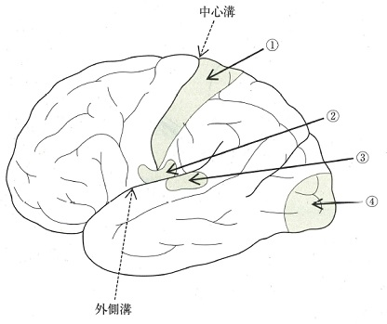
 |  | 1 | ①
 |  | 2 | ② | 正解
 |  | 3 | ③
 |  | 4 | ④
歯科衛生士 | 2020 | 歯・口腔の構造と機能 |  | 2020_dh_20_am008
 |  | 大唾液腺を模式図に示す。 矢印で示す腺を支配しているのはどれか。1つ選べ。
 |  | 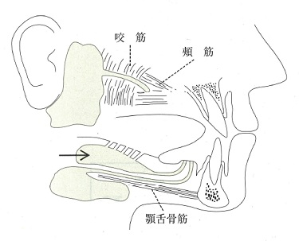
 |  | 1 | 顔面神経 | 正解
 |  | 2 | 舌咽神経
 |  | 3 | 迷走神経
 |  | 4 | 舌下神経
歯科衛生士 | 2020 | 疾病の成り立ち及び回復過程の促進 |  | 2020_dh_20_am009
 |  | 脂肪代謝障害による疾患はどれか。1つ選べ。
 |  | 1 | 痛 風
 |  | 2 | 糖尿病
 |  | 3 | 粥状動脈硬化症 | 正解
 |  | 4 | フェニルケトン尿症
歯科衛生士 | 2020 | 疾病の成り立ち及び回復過程の促進 |  | 2020_dh_20_am010
 |  | 65歳の男性。舌縁に発生した腫瘤を主訴として来院した。1か月前から気付いていたが、痛みがないため放置していたという。圧迫により退色を認める。口腔内写真を示す。 矢印で示す病変の主体と考えられるのはどれか。1つ選べ。
 |  | 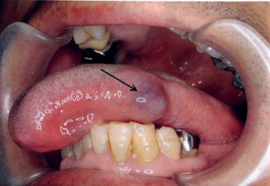
 |  | 1 | 多数の血管 | 正解
 |  | 2 | 増生した線維
 |  | 3 | 菲薄化した上皮
 |  | 4 | メラニン色素の沈着
歯科衛生士 | 2020 | 疾病の成り立ち及び回復過程の促進 |  | 2020_dh_20_am011
 |  | 抗体を模式図に示す。 可変部はどれか。1つ選べ。
 |  | 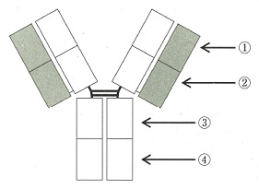
 |  | 1 | ① | 正解
 |  | 2 | ②
 |  | 3 | ③
 |  | 4 | ④
歯科衛生士 | 2020 | 疾病の成り立ち及び回復過程の促進 |  | 2020_dh_20_am012
 |  | Candida albicansを模式図に示す。 矢印で示すのはどれか。1つ選べ。

 |  | 1 | 莢 膜
 |  | 2 | 仮性菌糸
 |  | 3 | 厚膜胞子 | 正解
 |  | 4 | 分芽胞子
歯科衛生士 | 2020 | 疾病の成り立ち及び回復過程の促進 |  | 2020_dh_20_am013
 |  | A型インフルエンザウイルスを模式図に示す。 矢印で示すのはどれか。１つ選べ。
 |  | 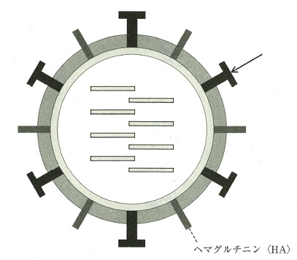
 |  | 1 | gp41
 |  | 2 | HBs抗原
 |  | 3 | カプシド
 |  | 4 | ノイラミニダーゼ〈NA〉 | 正解
歯科衛生士 | 2020 | 疾病の成り立ち及び回復過程の促進 |  | 2020_dh_20_am014
 |  | 経口投与した薬物のバイオアベイラビリティ〈生物学的利用能〉に影響するのはどれか。1つ選べ。
 |  | 1 | 治療係数
 |  | 2 | 血液脳関門
 |  | 3 | 最小有効量
 |  | 4 | 初回通過効果 | 正解
歯科衛生士 | 2020 | 疾病の成り立ち及び回復過程の促進 |  | 2020_dh_20_am015
 |  | 出血から止血までの流れを図に示す。 ①で示す段階を抑制するのはどれか。1つ選べ。
 |  | 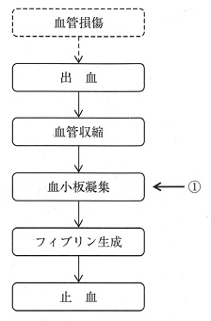
 |  | 1 | アスピリン | 正解
 |  | 2 | アドレナリン
 |  | 3 | トロンビン製剤
 |  | 4 | ワルファリンカリウム
歯科衛生士 | 2020 | 歯・口腔の健康と予防に関わる人間と社会の仕組み |  | 2020_dh_20_am016
 |  | 唾液の機能と成分の組合せで正しいのはどれか。1つ選べ。
 |  | 1 | 緩衝作用 -- 分泌型IgA
 |  | 2 | 抗菌作用 -- リゾチーム | 正解
 |  | 3 | 潤滑作用 -- アミラーゼ
 |  | 4 | 消化作用 -- ムチン
歯科衛生士 | 2020 | 歯・口腔の健康と予防に関わる人間と社会の仕組み |  | 2020_dh_20_am017
 |  | プラーク内部の物質の濃度分布を模式図に示す。 ①に該当するのはどれか。2つ選べ。
 |  | 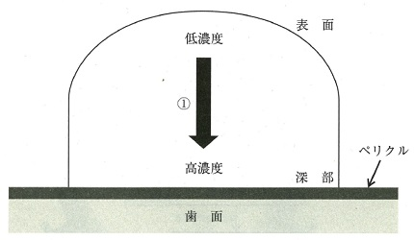
 |  | 1 | 酸 素
 |  | 2 | 栄養素
 |  | 3 | 水素イオン | 正解
 |  | 4 | 微生物代謝産生物質 | 正解
歯科衛生士 | 2020 | 歯・口腔の健康と予防に関わる人間と社会の仕組み |  | 2020_dh_20_am018
 |  | 舌清掃で抑制効果が期待されるのはどれか。2つ選べ。
 |  | 1 | う 蝕
 |  | 2 | 口 臭 | 正解
 |  | 3 | 歯周病
 |  | 4 | 誤嚥性肺炎 | 正解
歯科衛生士 | 2020 | 歯・口腔の健康と予防に関わる人間と社会の仕組み |  | 2020_dh_20_am019
 |  | アタッチメントレベル測定の基準となるのはどれか。2つ選べ。
 |  | 1 | 歯肉辺縁
 |  | 2 | 歯間乳頭頂
 |  | 3 | セメント - エナメル境 | 正解
 |  | 4 | 歯冠補綴装置のマージン | 正解
歯科衛生士 | 2020 | 歯・口腔の健康と予防に関わる人間と社会の仕組み |  | 2020_dh_20_am020
 |  | 歯周病の第二次予防はどれか。2つ選べ。
 |  | 1 | 歯周病検診 | 正解
 |  | 2 | 食生活指導
 |  | 3 | 歯周外科治療 | 正解
 |  | 4 | 口腔機能回復治療
歯科衛生士 | 2020 | 歯・口腔の健康と予防に関わる人間と社会の仕組み |  | 2020_dh_20_am021
 |  | 学校保健統計調査（平成30年）による、むし歯のある者の割合の年齢変化を図に示す。 グラフがN字曲線を呈する要因はどれか。1つ選べ。
 |  | 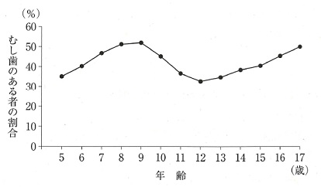
 |  | 1 | 飲食習慣
 |  | 2 | 乳歯の交換 | 正解
 |  | 3 | 歯口清掃習慣
 |  | 4 | フッ化物応用
歯科衛生士 | 2020 | 歯・口腔の健康と予防に関わる人間と社会の仕組み |  | 2020_dh_20_am022
 |  | 地域歯科保健活動でアウトカム評価の対象はどれか。2つ選べ。
 |  | 1 | 歯科医療費の減少 | 正解
 |  | 2 | 口腔のQOLの向上 | 正解
 |  | 3 | 歯科健診の実施回数
 |  | 4 | 担当人員の活用状況
歯科衛生士 | 2020 | 歯・口腔の健康と予防に関わる人間と社会の仕組み |  | 2020_dh_20_am023
 |  | 感染症予防で感染経路対策はどれか。2つ選べ。
 |  | 1 | 予防接種
 |  | 2 | 患者の隔離
 |  | 3 | マスクの着用 | 正解
 |  | 4 | 使用器具の滅菌 | 正解
歯科衛生士 | 2020 | 歯・口腔の健康と予防に関わる人間と社会の仕組み |  | 2020_dh_20_am024
 |  | 大気中CO2濃度の上昇が原因となるのはどれか。1つ選べ。
 |  | 1 | 酸性雨
 |  | 2 | 森林の減少
 |  | 3 | 地球温暖化 | 正解
 |  | 4 | オゾン層の破壊
歯科衛生士 | 2020 | 歯・口腔の健康と予防に関わる人間と社会の仕組み |  | 2020_dh_20_am025
 |  | ランダム化比較対照試験の流れを図に示す。 ランダム化を行うのはどれか。1つ選べ。
 |  | 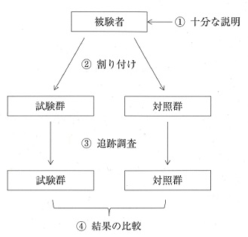
 |  | 1 | ①
 |  | 2 | ② | 正解
 |  | 3 | ③
 |  | 4 | ④
歯科衛生士 | 2020 | 歯・口腔の健康と予防に関わる人間と社会の仕組み |  | 2020_dh_20_am026
 |  | 地域の健康危機管理の拠点はどれか。1つ選べ。
 |  | 1 | 保健所 | 正解
 |  | 2 | 地域医療支援病院
 |  | 3 | 市町村保健センター
 |  | 4 | 地域包括支援センター
歯科衛生士 | 2020 | 歯・口腔の健康と予防に関わる人間と社会の仕組み |  | 2020_dh_20_am027
 |  | 地域包括ケアシステムの概念を図に示す。 ［ ］内に入るのはどれか。2つ選べ。
 |  | 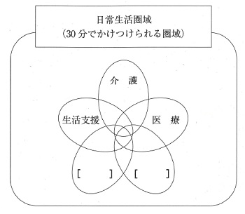
 |  | 1 | 食 事
 |  | 2 | 年 金
 |  | 3 | 予 防 | 正解
 |  | 4 | 住まい | 正解
歯科衛生士 | 2020 | 歯・口腔の健康と予防に関わる人間と社会の仕組み |  | 2020_dh_20_am028
 |  | 処方せん交付義務を規定しているのはどれか。1つ選べ。
 |  | 1 | 薬剤師法
 |  | 2 | 健康保険法
 |  | 3 | 歯科医師法 | 正解
 |  | 4 | 医薬品、医療機器等の品質、有効性及び安全性の確保に関する法律〈薬機法〉
歯科衛生士 | 2020 | 歯・口腔の健康と予防に関わる人間と社会の仕組み |  | 2020_dh_20_am029
 |  | 我が国の社会保障制度における社会保険と社会福祉の保障内容による分類を表に示す。 ①はどれか。1つ選べ。

 |  | 1 | 介護保険
 |  | 2 | 雇用保険
 |  | 3 | 国民健康保険 | 正解
 |  | 4 | 国民年金保険
歯科衛生士 | 2020 | 歯・口腔の健康と予防に関わる人間と社会の仕組み |  | 2020_dh_20_am030
 |  | 発達障害者支援法が適用されるのはどれか。2つ選べ。
 |  | 1 | 学習障害 | 正解
 |  | 2 | 精神遅滞
 |  | 3 | 脳性麻痺
 |  | 4 | 注意欠陥多動性障害 | 正解
歯科衛生士 | 2020 | 歯・口腔の健康と予防に関わる人間と社会の仕組み |  | 2020_dh_20_am031
 |  | 産業保健活動の3管理で歯科診療における作業管理に該当するのはどれか。1つ選べ。
 |  | 1 | グローブの着用 | 正解
 |  | 2 | フラッシングの実施
 |  | 3 | B型肝炎ワクチンの接種
 |  | 4 | 口腔外バキュームの使用
歯科衛生士 | 2020 | 歯科衛生士概論 |  | 2020_dh_20_am032
 |  | 平成30年の歯科衛生士の現状はどれか。2つ選べ。
 |  | 1 | 就業先は介護保険施設が最も多い。
 |  | 2 | 就業歯科衛生士数は10万人未満である。
 |  | 3 | 登録歯科衛生士数は20万人以上である。 | 正解
 |  | 4 | 年齢階級別では40～44歳の就業率が最も高い。 | 正解
歯科衛生士 | 2020 | 歯科衛生士概論 |  | 2020_dh_20_am033
 |  | ヒヤリハット事例はどれか。1つ選べ。
 |  | 1 | 歯垢染色液を患者の衣服に付着させた。
 |  | 2 | 患者誘導の際、無影灯が患者の頭部にあたった。
 |  | 3 | 試適したブリッジを口腔底に落下し、取り出した。 | 正解
 |  | 4 | 車椅子利用の患者を治療椅子に移乗する際、転倒させた。
歯科衛生士 | 2020 | 臨床歯科医学 |  | 2020_dh_20_am034
 |  | 72歳の女性。ブラッシング時、①歯肉からの出血を訴えて来院した。歯ブラシ操作を確認したところ、②把持に力が入らず細かな歯ブラシ操作が困難である。③下顎舌側面にプラークと歯石沈着があり、歯肉は発赤し腫脹している。④歯科医師よりブラッシング指導の指示を受けた。 Objective dataはどれか。2つ選べ。
 |  | 1 | ①
 |  | 2 | ② | 正解
 |  | 3 | ③ | 正解
 |  | 4 | ④
歯科衛生士 | 2020 | 臨床歯科医学 |  | 2020_dh_20_am035
 |  | 頭部側面観を模式図に示す。 Camper〈カンペル〉平面はどれか。1つ選べ。
 |  | 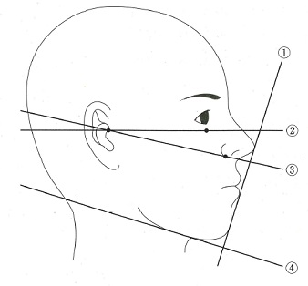
 |  | 1 | ①
 |  | 2 | ②
 |  | 3 | ③ | 正解
 |  | 4 | ④
歯科衛生士 | 2020 | 臨床歯科医学 |  | 2020_dh_20_am036
 |  | 糖尿病の薬物療法を受けている患者が歯科治療中に低血糖症となった。 みられる症状はどれか。1つ選べ。
 |  | 1 | 徐 脈
 |  | 2 | 発 汗 | 正解
 |  | 3 | 過換気
 |  | 4 | 血圧上昇
歯科衛生士 | 2020 | 臨床歯科医学 |  | 2020_dh_20_am037
 |  | 65歳の男性。摂食嚥下障害を主訴として来院し、嚥下造影検査を行った。嚥下後の造影画像を示す。 考えらえる症状はどれか。2つ選べ。
 |  | 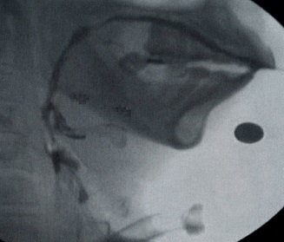
 |  | 1 | 咽頭残留 | 正解
 |  | 2 | 口腔内残留 | 正解
 |  | 3 | 鼻腔への逆流
 |  | 4 | 絞扼感（胸部のつかえ）
歯科衛生士 | 2020 | 臨床歯科医学 |  | 2020_dh_20_am038
 |  | 窩洞形成後の修復法の術式を示す。 コンディショニング → 水洗・乾燥 → 充 塡 → 光照射 これに用いるのはどれか。1つ選べ。
 |  | 1 | 光重合型コンポジットレジン
 |  | 2 | 化学重合型コンポジットレジン
 |  | 3 | 従来型グラスアイオノマーセメント
 |  | 4 | レジン添加型グラスアイオノマーセメント | 正解
歯科衛生士 | 2020 | 臨床歯科医学 |  | 2020_dh_20_am039
 |  | 38歳の男性。下顎左側第二小臼歯の一過性冷水痛を主訴として来院した。ワンステップボンディングシステムによるコンポジットレジン修復を行うことになった。初診時の口腔内写真を示す。 プライマーによる歯肉損傷防止に効果があるのはどれか。1つ選べ。
 |  | 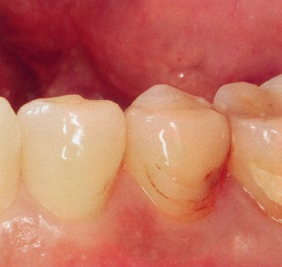
 |  | 1 | ウェッジ
 |  | 2 | ロール綿
 |  | 3 | ラバーダム防湿 | 正解
 |  | 4 | ガムリトラクター
歯科衛生士 | 2020 | 臨床歯科医学 |  | 2020_dh_20_am040
 |  | 下顎左側第一大臼歯に形成された窩洞の写真を示す。 Blackの窩洞分類はどれか。1つ選べ。
 |  | 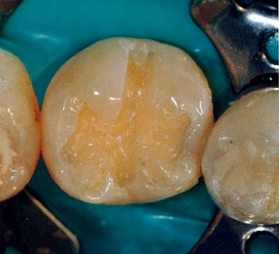
 |  | 1 | Ⅰ 級 | 正解
 |  | 2 | Ⅱ 級
 |  | 3 | Ⅳ 級
 |  | 4 | Ⅴ 級
歯科衛生士 | 2020 | 臨床歯科医学 |  | 2020_dh_20_am041
 |  | 麻酔抜髄に使用される薬剤で化学熱傷の原因となるのはどれか。1つ選べ。
 |  | 1 | 3%EDTA
 |  | 2 | 3%過酸化水素水
 |  | 3 | 2%塩酸リドカイン
 |  | 4 | 10%次亜塩素酸ナトリウム | 正解
歯科衛生士 | 2020 | 臨床歯科医学 |  | 2020_dh_20_am042
 |  | 外科的歯内療法において、根尖を超音波レトロチップで処置中の写真を示す。 次に行うのはどれか。1つ選べ。
 |  | 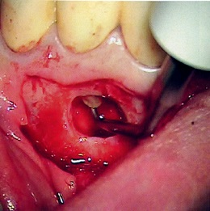
 |  | 1 | 逆根管充塡 | 正解
 |  | 2 | 根尖の切除
 |  | 3 | 歯槽骨の削除
 |  | 4 | 肉芽組織の除去
歯科衛生士 | 2020 | 臨床歯科医学 |  | 2020_dh_20_am043
 |  | 歯髄壊疽が認められた根未完成歯に対して、根管内の消毒後に水酸化カルシウムを貼薬し、経過観察を行うことになった。 期待するのはどれか。1つ選べ。
 |  | 1 | 根尖の閉鎖 | 正解
 |  | 2 | 歯根の成長
 |  | 3 | 歯髄腔の閉鎖
 |  | 4 | 象牙質の形成
歯科衛生士 | 2020 | 臨床歯科医学 |  | 2020_dh_20_am044
 |  | 慢性歯周炎患者の口腔内写真を示す。 リスクファクターとして考えられるのはどれか。2つ選べ。
 |  | 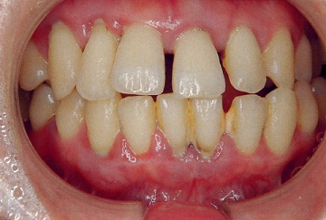
 |  | 1 | 歯 石 | 正解
 |  | 2 | プラーク | 正解
 |  | 3 | 歯肉の腫脹
 |  | 4 | 付着歯肉幅の狭小
歯科衛生士 | 2020 | 臨床歯科医学 |  | 2020_dh_20_am045
 |  | 58歳の女性。頰の内側の白い線が心配になって来院した。起床時に咬筋部や側頭筋部の疼痛を自覚するという。初診時の口腔内写真を示す。 原因として考えられるのはどれか。1つ選べ。
 |  | 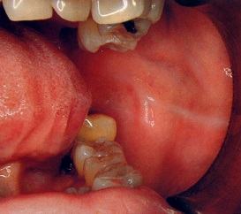
 |  | 1 | 口呼吸
 |  | 2 | 咬唇癖
 |  | 3 | 弄舌癖
 |  | 4 | くいしばり | 正解
歯科衛生士 | 2020 | 臨床歯科医学 |  | 2020_dh_20_am046
 |  | 30歳の女性。上顎臼歯部の歯内治療後の歯冠補綴治療を希望して来院した。CAD/CAM冠による治療を行うことになった。装置設計時の写真Aと完成時の写真Bを示す。 AからBへの製作過程で行われるのはどれか。1つ選べ。
 |  | 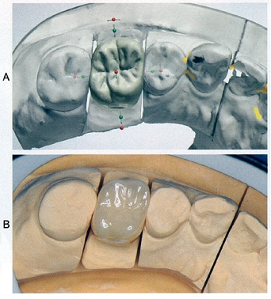
 |  | 1 | 築盛法
 |  | 2 | 鋳造法
 |  | 3 | 筆積み法
 |  | 4 | 切削加工法 | 正解
歯科衛生士 | 2020 | 臨床歯科医学 |  | 2020_dh_20_am047
 |  | 40歳の女性。上顎前歯部の審美障害を主訴として来院した。オールセラミックブリッジによる治療が開始された。治療過程で用いる模型に装着した支台築造体の写真Aとプロビジョナルレストレーションの写真Bを示す。 Bの目的はどれか。1つ選べ。
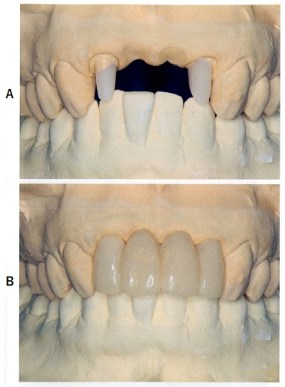
 |  | 1 | 歯髄の保護
 |  | 2 | 残存歯質の補強
 |  | 3 | 歯冠部の色調選択
 |  | 4 | 最終補綴装置の設計判断 | 正解
歯科衛生士 | 2020 | 臨床歯科医学 |  | 2020_dh_20_am048
 |  | 70歳の男性。上顎全部床義歯の不適合による咀嚼障害を主訴として来院した。義歯製作過程で用いる器材の写真A、Bを示す。 これを使用する目的はどれか。2つ選べ。

 |  | 1 | 顎堤部の粘膜調整
 |  | 2 | 顎堤粘膜形態の再現 | 正解
 |  | 3 | 顎堤粘膜面部の保護
 |  | 4 | 顎堤粘膜翻転部の印記 | 正解
歯科衛生士 | 2020 | 臨床歯科医学 |  | 2020_dh_20_am049
 |  | 歯科用局所麻酔薬で麻酔の持続時間の延長を目的に添加されているのはどれか。2つ選べ。
 |  | 1 | 亜硫酸塩
 |  | 2 | アドレナリン | 正解
 |  | 3 | フェリプレシン | 正解
 |  | 4 | メチルパラベン
歯科衛生士 | 2020 | 臨床歯科医学 |  | 2020_dh_20_am050
 |  | 先天性口腔顎顔面疾患に対して行った手術後の顔貌の写真を示す。 手術が行われた時期はどれか。1つ選べ。
 |  | 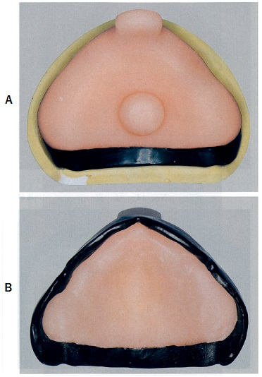 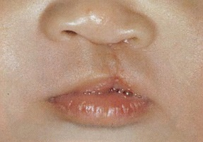
 |  | 1 | 生後直後
 |  | 2 | 生後3～4か月 | 正解
 |  | 3 | 生後1年
 |  | 4 | 生後1年6か月
歯科衛生士 | 2020 | 臨床歯科医学 |  | 2020_dh_20_am051
 |  | 38歳の男性。下顎の痛みと咬み合わせの異常を主訴として来院した。2日前に運動中に転倒し下顎部を強打したという。非観血的治療後の口腔内写真を示す。 用いられている材料はどれか。2つ選べ。
 |  | 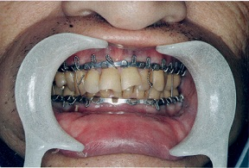
 |  | 1 | 金属線 | 正解
 |  | 2 | 床副子
 |  | 3 | 線副子 | 正解
 |  | 4 | ミニプレート
歯科衛生士 | 2020 | 臨床歯科医学 |  | 2020_dh_20_am052
 |  | 24歳の女性。下唇の疼痛を主訴として来院した。4日前から同部に症状を自覚し、現在食事がしにくいという。以前より疲労時などに同様な症状を繰り返しているという。初診時の口腔内写真を示す。 矢印で示す粘膜病変は下唇①赤唇部に2mm程度の②菱形を呈している。病変の表層は白色の③偽膜で覆われており、その周囲に軽度の④貧血帯がみられる。 下線部分で適切なのはどれか。1つ選べ。
 |  | 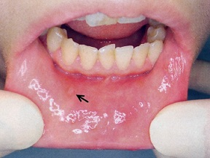
 |  | 1 | ①
 |  | 2 | ②
 |  | 3 | ③ | 正解
 |  | 4 | ④
歯科衛生士 | 2020 | 臨床歯科医学 |  | 2020_dh_20_am053
 |  | 8歳の男児。口唇の突出を主訴として来院した。初診時の口腔内写真を示す。 Angleの不正咬合の分類はどれか。1つ選べ。
 |  | 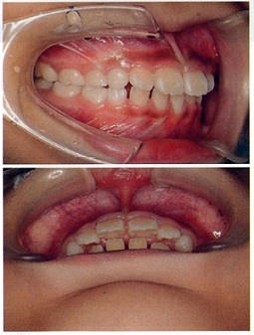
 |  | 1 | Ⅰ 級
 |  | 2 | Ⅱ級1類 | 正解
 |  | 3 | Ⅱ級2類
 |  | 4 | Ⅲ 級
歯科衛生士 | 2020 | 臨床歯科医学 |  | 2020_dh_20_am054
 |  | 頭蓋骨の写真とScammonの発育曲線を示す。 頭蓋骨のうち矢印で示す骨の発育の特徴はどれか。1つ選べ。
 |  | 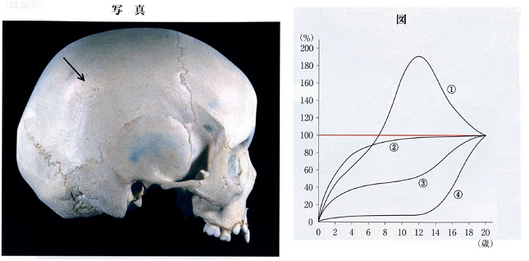
 |  | 1 | ①
 |  | 2 | ② | 正解
 |  | 3 | ③
 |  | 4 | ④
歯科衛生士 | 2020 | 臨床歯科医学 |  | 2020_dh_20_am055
 |  | 10歳の女児。前歯で食物を咬み切れないことを主訴として来院した。初診時の口腔内写真を示す。 原因として考えられるのはどれか。1つ選べ。
 |  | 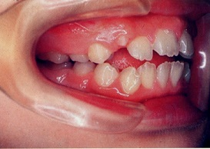
 |  | 1 | 咬唇癖
 |  | 2 | 舌突出癖 | 正解
 |  | 3 | 小帯の異常
 |  | 4 | 乳歯の早期喪失
歯科衛生士 | 2020 | 臨床歯科医学 |  | 2020_dh_20_am056
 |  | 2歳の女児。1歳6か月児健診で歯科受診を勧告されたため来院した。初診時医療面接を行ったところ、女児が発する音声言語の情報から、発達の遅れが推察された。 発達遅延と考えられるのはどれか。1つ選べ。
 |  | 1 | 「アー」「ウー」 | 正解
 |  | 2 | 「パパ」「ママ」
 |  | 3 | 「ママ かえる」
 |  | 4 | 「はやく かえろう」
歯科衛生士 | 2020 | 臨床歯科医学 |  | 2020_dh_20_am057
 |  | 8歳の男児。う蝕の治療を希望して来院した。上顎左側第一乳臼歯の歯髄処置後、乳歯既製金属冠を用いて修復した。処置後の口腔内写真を示す。 処置当日の注意点はどれか。1つ選べ。
 |  | 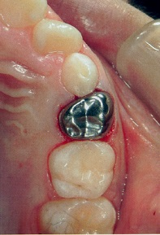
 |  | 1 | 粘着性食品の制限 | 正解
 |  | 2 | 装着直後の飲水制限
 |  | 3 | 夕食後の歯磨き制限
 |  | 4 | フッ化物配合歯磨剤使用の制限
歯科衛生士 | 2020 | 臨床歯科医学 |  | 2020_dh_20_am058
 |  | 乳歯の外傷で正しいのはどれか。2つ選べ。
 |  | 1 | 男児より女児に多い。
 |  | 2 | 上顎より下顎に多い。
 |  | 3 | 乳中切歯が最も多い。 | 正解
 |  | 4 | 破折よりも転位や脱臼が多い。 | 正解
歯科衛生士 | 2020 | 臨床歯科医学 |  | 2020_dh_20_am059
 |  | 口腔機能低下症の診断に用いるのはどれか。2つ選べ。
 |  | 1 | 口 臭
 |  | 2 | 歯 数
 |  | 3 | 舌 圧 | 正解
 |  | 4 | 咬合力 | 正解
歯科衛生士 | 2020 | 臨床歯科医学 |  | 2020_dh_20_am060
 |  | 77歳の男性。脳梗塞発症のため入院中であるが、意識レベルが改善してきたという。患者の写真を示す。 矢印で示す部位から行うのはどれか。1つ選べ。
 |  | 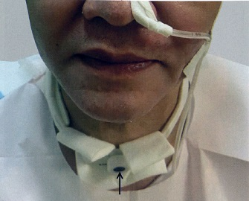
 |  | 1 | 気管吸引 | 正解
 |  | 2 | 経管栄養
 |  | 3 | 水分補給
 |  | 4 | 薬物投与
歯科衛生士 | 2020 | 臨床歯科医学 |  | 2020_dh_20_am061
 |  | 84歳の女性。脳血管障害後遺症で胃瘻からの栄養を行っている。ADLは全介助である。口腔健康管理を行うことになった。 栄養注入後に口腔清掃を行うとき、嘔吐しにくい体位はどれか。2つ選べ。
 |  | 1 | 仰臥位
 |  | 2 | ファーラー位 | 正解
 |  | 3 | セミファーラー位 | 正解
 |  | 4 | 左を下にした側臥位
歯科衛生士 | 2020 | 臨床歯科医学 |  | 2020_dh_20_am062
 |  | 11歳の男児。脳性麻痺の診断を受けている。家族が口腔清掃をしている写真を示す。 矢印で示す器具の使用目的はどれか。2つ選べ。
 |  | 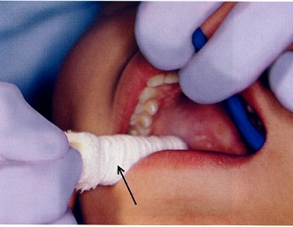
 |  | 1 | 防 湿
 |  | 2 | 開口保持 | 正解
 |  | 3 | 視野確保 | 正解
 |  | 4 | 舌突出防止
歯科衛生士 | 2020 | 歯科予防処置論 |  | 2020_dh_20_am063
 |  | 経口から摂取されたフッ化物のうち、大部分は①食道から吸収され、②肝臓で分解される。フッ素は③腎臓から排出されるが、一部残ったフッ素は④軟組織に沈着する。 下線部分で正しいのはどれか。1つ選べ。
 |  | 1 | ①
 |  | 2 | ②
 |  | 3 | ③ | 正解
 |  | 4 | ④
歯科衛生士 | 2020 | 歯科予防処置論 |  | 2020_dh_20_am064
 |  | 歯科衛生士が行う歯科予防処置はどれか。1つ選べ。
 |  | 1 | う蝕活動性の診断
 |  | 2 | 摂食嚥下機能の指導
 |  | 3 | 歯石除去後の歯面研磨 | 正解
 |  | 4 | 歯周ポケット内への薬物塗布
歯科衛生士 | 2020 | 歯科予防処置論 |  | 2020_dh_20_am065
 |  | 63歳の女性。歯の動揺を主訴として来院した。初診時のエックス線写真を示す。 リスクと疑われる疾患はどれか。1つ選べ。
 |  | 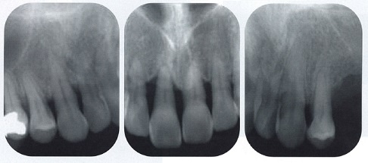
 |  | 1 | 心内膜炎
 |  | 2 | 2型糖尿病 | 正解
 |  | 3 | 慢性閉塞性肺疾患
 |  | 4 | 特発性血小板減少性紫斑病
歯科衛生士 | 2020 | 歯科予防処置論 |  | 2020_dh_20_am066
 |  | 歯科用検査器具の写真Aとその先端を拡大した写真Bを示す。 使用目的はどれか。2つ選べ。
 |  | 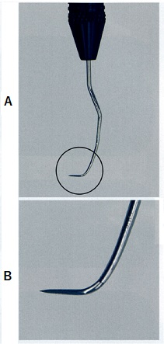
 |  | 1 | 歯石の触知 | 正解
 |  | 2 | 付着歯肉幅の測定
 |  | 3 | 根面の滑沢化の確認 | 正解
 |  | 4 | ポケット底の位置の確認
歯科衛生士 | 2020 | 歯科予防処置論 |  | 2020_dh_20_am067
 |  | 44歳の女性。歯周治療終了後、3か月後のSPTで来院した。歯周組織検査の結果を図に示す。 検査後に行うのはどれか。2つ選べ。
 |  | 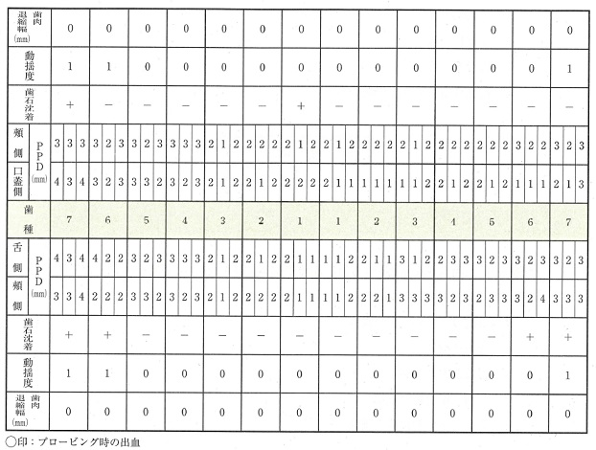
 |  | 1 | SRP | 正解
 |  | 2 | 歯面研磨 | 正解
 |  | 3 | 歯周ポケットの搔爬
 |  | 4 | 歯根面へのフッ化物塗布
歯科衛生士 | 2020 | 歯科予防処置論 |  | 2020_dh_20_am068
 |  | 51歳の女性。歯周治療終了後、6か月後のメインテナンスで来院した。歯周組織検査後、歯科医師より歯科保健指導と歯面清掃を行うよう指示された。O’LearyのPCRの結果を図に示す。 歯面清掃に使用するのはどれか。2つ選べ。

 |  | 1 | ラバーチップ
 |  | 2 | 研磨用ディスク
 |  | 3 | デンタルフロス | 正解
 |  | 4 | ポイント型ラバーカップ | 正解
歯科衛生士 | 2020 | 歯科予防処置論 |  | 2020_dh_20_am069
 |  | エックス線写真を示す。 観察できるのはどれか。2つ選べ。
 |  | 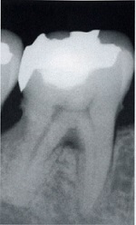
 |  | 1 | 歯 石 | 正解
 |  | 2 | 歯根嚢胞
 |  | 3 | エナメル真珠
 |  | 4 | 根分岐部病変 | 正解
歯科衛生士 | 2020 | 歯科予防処置論 |  | 2020_dh_20_am070
 |  | 口腔内写真で観察できるのはどれか。2つ選べ。
 |  | 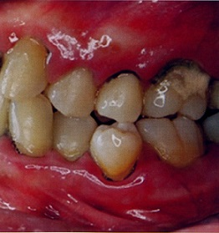
 |  | 1 | クレフト
 |  | 2 | エプーリス
 |  | 3 | 歯肉の発赤 | 正解
 |  | 4 | 歯肉縁下歯石 | 正解
歯科衛生士 | 2020 | 歯科予防処置論 |  | 2020_dh_20_am071
 |  | この患者に使用するのはどれか。2つ選べ。
 |  | 1 | ラバーカップ | 正解
 |  | 2 | 超音波スケーラー
 |  | 3 | グレーシータイプキュレット | 正解
 |  | 4 | 炭酸水素ナトリウム歯面清掃器
歯科衛生士 | 2020 | 歯科予防処置論 |  | 2020_dh_20_am072
 |  | 歯面に対する超音波スケーラーの基本的な操作角度はどれか。1つ選べ。
 |  | 1 | 15度 | 正解
 |  | 2 | 45度
 |  | 3 | 70度
 |  | 4 | 90度
歯科衛生士 | 2020 | 歯科予防処置論 |  | 2020_dh_20_am073
 |  | う蝕活動性試験で培地を利用するのはどれか。2つ選べ。
 |  | 1 | Snyderテスト | 正解
 |  | 2 | Dreizenテスト
 |  | 3 | Fosdickテスト
 |  | 4 | Hardleyテスト | 正解
歯科衛生士 | 2020 | 歯科予防処置論 |  | 2020_dh_20_am074
 |  | 小窩裂溝塡塞でレジン系シーラント材と比較して、グラスアイオノマー系シーラント材を用いた場合の特徴はどれか。2つ選べ。
 |  | 1 | フッ素徐放性がある。 | 正解
 |  | 2 | 歯面への接着性が強い。
 |  | 3 | 半萌出歯に用いることができる。 | 正解
 |  | 4 | リン酸エッチングが必要である。
歯科衛生士 | 2020 | 歯科予防処置論 |  | 2020_dh_20_am075
 |  | 12歳の女児。う蝕予防のため定期的に来院している。初診時と1年後の再来院時の検査結果を表に示す。 改善が必要なのはどれか。1つ選べ。
 |  | 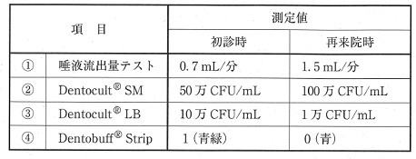
 |  | 1 | ①
 |  | 2 | ② | 正解
 |  | 3 | ③
 |  | 4 | ④
歯科衛生士 | 2020 | 歯科予防処置論 |  | 2020_dh_20_am076
 |  | 小学校で全学年を対象にフッ化物洗口を実施することになった。 教員への説明で正しいのはどれか。1つ選べ。
 |  | 1 | 洗口後10分間はうがいを控えてください。
 |  | 2 | 洗口液1回分の使用量は一人当たり20mLです。
 |  | 3 | フッ化物歯面塗布を併用しても問題はありません。 | 正解
 |  | 4 | 洗口液を口に含み3分間ブクブクうがいを行います。
歯科衛生士 | 2020 | 歯科予防処置論 |  | 2020_dh_20_am077
 |  | 体重18kgの男児にフッ化物応用を行う場合、見込み中毒量はどれか。1つ選べ。
 |  | 1 | 2mgF
 |  | 2 | 9mgF
 |  | 3 | 90mgF | 正解
 |  | 4 | 810mgF
歯科衛生士 | 2020 | 歯科保健指導論 |  | 2020_dh_20_am078
 |  | 80歳の男性。口腔乾燥を主訴として歯科訪問診療の依頼を受けた。1年前から介護保険施設に入所している。要介護度4、BDRは全介助であった。胃瘻を造設しており、口腔乾燥が認められるが、口腔清掃状態は良好であった。初診時の口腔内診査後、介護職員に口腔保湿剤の使用方法を指導することになった。 適切なのはどれか。2つ選べ。
 |  | 1 | 2時間ごとに塗布する。
 |  | 2 | 口腔清掃前後に塗布する。 | 正解
 |  | 3 | できるだけ多く塗布する。
 |  | 4 | 乾燥の強い部位に使用する。 | 正解
歯科衛生士 | 2020 | 歯科保健指導論 |  | 2020_dh_20_am079
 |  | 74歳の男性。介護保険施設に入所している。口腔健康管理を行うことになった。現在のバイタルサインおよび血液検査の結果を表に示す。 疑われる状態はどれか。1つ選べ。
 |  | 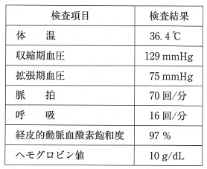
 |  | 1 | 徐 脈
 |  | 2 | 貧 血 | 正解
 |  | 3 | 過換気
 |  | 4 | 高血圧
歯科衛生士 | 2020 | 歯科保健指導論 |  | 2020_dh_20_am080
 |  | 4歳の男児。保育士と一緒に来院した。歯科医師による口腔内診査の結果、多数歯う蝕が認められた。 疑われるのはどれか。1つ選べ。
 |  | 1 | 性的虐待
 |  | 2 | 身体的虐待
 |  | 3 | 心理的虐待
 |  | 4 | ネグレクト | 正解
歯科衛生士 | 2020 | 歯科保健指導論 |  | 2020_dh_20_am081
 |  | 過度の飲酒習慣がリスクファクターとなるのはどれか。2つ選べ。
 |  | 1 | 精神病 | 正解
 |  | 2 | 血友病A
 |  | 3 | 食道がん | 正解
 |  | 4 | 慢性閉塞性肺疾患〈COPD〉
歯科衛生士 | 2020 | 歯科保健指導論 |  | 2020_dh_20_am082
 |  | 63歳の女性。義歯調整のため来院した。上顎右側中切歯の歯肉発赤と出血が認められた。動揺と排膿はない。BDR指標は全て自立している。歯科医師より歯科保健指導を行うよう指示を受けた。来院時の口腔内写真を示す。 この歯に対する適切な口腔清掃法はどれか。2つ選べ。
 |  | 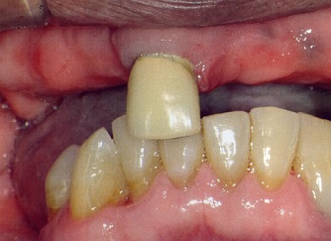
 |  | 1 | バス改良法 | 正解
 |  | 2 | ローリング法
 |  | 3 | スティルマン法
 |  | 4 | 1歯ずつの縦磨き法 | 正解
歯科衛生士 | 2020 | 歯科保健指導論 |  | 2020_dh_20_am083
 |  | 70歳の女性。インプラント義歯のメインテナンスのため来院した。歯科医師より歯科保健指導を行うよう指示を受けた。口腔内写真を示す。 矢印の部位の口腔清掃用具として推奨するのはどれか。1つ選べ。
 |  | 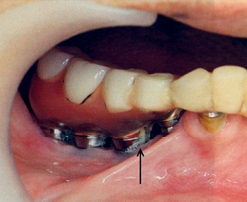
 |  | 1 | 粘膜ブラシ
 |  | 2 | 義歯用ブラシ
 |  | 3 | タフトブラシ | 正解
 |  | 4 | スポンジブラシ
歯科衛生士 | 2020 | 歯科保健指導論 |  | 2020_dh_20_am084
 |  | 地域支援事業で独居高齢者を対象に口腔機能管理について講話を行うことになった。事前に対象者へアンケート調査を行ったところ、軟らかい食品に偏った食事をしている高齢者が多かった。 不足を注意するのはどれか。2つ選べ。
 |  | 1 | 葉 酸
 |  | 2 | 食物繊維 | 正解
 |  | 3 | 飽和脂肪酸
 |  | 4 | 動物性タンパク質 | 正解
歯科衛生士 | 2020 | 歯科保健指導論 |  | 2020_dh_20_am085（不備問題全員加点）
 |  | 24歳の女性。知覚過敏を訴えて来院した。脳神経内科で神経性過食症の治療を受けているが、頻繁に過食と嘔吐を繰り返しているという。DMF歯数は0である。 推奨するのはどれか。2つ選べ。
 |  | 1 | フッ化物洗口 | 正解
 |  | 2 | 殺菌剤による含嗽 | 正解
 |  | 3 | キシリトール配合タブレットの摂取 | 正解
 |  | 4 | 硝酸アルミニウム含有歯磨剤の使用 | 正解
歯科衛生士 | 2020 | 歯科保健指導論 |  | 2020_dh_20_am086
 |  | 小学校の養護教諭より、小学6年生の児童を対象とした歯と口の健康に関する健康教育の依頼を受けた。 適切な取組みはどれか。2つ選べ。
 |  | 1 | 学校内で完結する内容にする。
 |  | 2 | 歯科衛生士主導で授業を行う。
 |  | 3 | 生活習慣に関する具体的内容を取り上げる。 | 正解
 |  | 4 | 「歯と口の健康週間」など社会的行事を関連させる。 | 正解
歯科衛生士 | 2020 | 歯科保健指導論 |  | 2020_dh_20_am087
 |  | 自治体から地域支援事業における一般介護予防事業の講話を依頼された。事前に対象者へ行った口腔内状況の調査結果を表に示す。 講話の内容として適切なのはどれか。2つ選べ。
 |  | 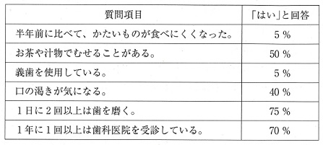
 |  | 1 | 嚥下機能 | 正解
 |  | 2 | 義歯清掃方法
 |  | 3 | 唾液腺マッサージ | 正解
 |  | 4 | 定期的な歯科受診
歯科衛生士 | 2020 | 歯科保健指導論 |  | 2020_dh_20_am088
 |  | 水溶性ビタミンはどれか。2つ選べ。
 |  | 1 | ビタミンA
 |  | 2 | ビタミンB<sub>1</sub> | 正解
 |  | 3 | ビタミンC | 正解
 |  | 4 | ビタミンD
歯科衛生士 | 2020 | 歯科保健指導論 |  | 2020_dh_20_am089
 |  | 日本人の食事摂取基準で定められた指標の概念図を示す。 推奨量はどれか。1つ選べ。
 |  | 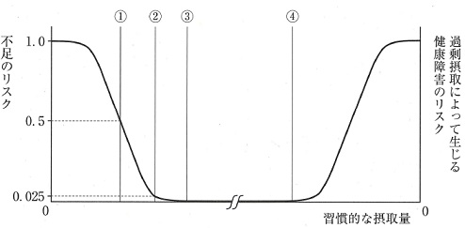
 |  | 1 | ①
 |  | 2 | ② | 正解
 |  | 3 | ③
 |  | 4 | ④
歯科衛生士 | 2020 | 歯科保健指導論 |  | 2020_dh_20_am090
 |  | 88歳の男性。食事中のむせが多いことを主訴として家族とともに来院した。特記すべき既往歴はない。 適切な助言はどれか。1つ選べ。
 |  | 1 | 右を向いて飲むとよいです。
 |  | 2 | むせたら食事をやめましょう。
 |  | 3 | なるべくむせは我慢しましょう。
 |  | 4 | とろみをつけるとむせづらくなります。 | 正解
歯科衛生士 | 2020 | 歯科保健指導論 |  | 2020_dh_20_am091
 |  | 嚥下運動をつかさどる神経系の異常を生じる疾患はどれか。1つ選べ。
 |  | 1 | ALS | 正解
 |  | 2 | 狭心症
 |  | 3 | 神経症
 |  | 4 | Down症候群
歯科衛生士 | 2020 | 歯科衛生士概論 |  | 2020_dh_20_am092
 |  | NSTにおける各職種と役割の組合せで正しいのはどれか。2つ選べ。
 |  | 1 | 管理栄養士 -- 栄養評価 | 正解
 |  | 2 | 言語聴覚士 -- 食器具の調整
 |  | 3 | 理学療法士 -- 姿勢の調整 | 正解
 |  | 4 | 臨床検査技師 -- 嚥下機能評価
歯科衛生士 | 2020 | 歯科保健指導論 |  | 2020_dh_20_am093
 |  | 80歳の女性。口臭が気になると家族から相談があり歯科訪問診療を行った。3年前、食事中に突然箸を持てなくなり、急性期病院に入院した後、介護保険施設に入所した。現在は要介護4でほぼ寝たきり状態だという。 この症状の原因となった疾患はどれか。1つ選べ。
 |  | 1 | 認知症
 |  | 2 | 脳梗塞 | 正解
 |  | 3 | 関節リウマチ
 |  | 4 | Parkinson〈パーキンソン〉病
歯科衛生士 | 2020 | 歯科保健指導論 |  | 2020_dh_20_am094
 |  | 87歳の女性。食事量が減ってきたことを心配した家族から歯科訪問診療の依頼を受けた。食事中に食べこぼしが多いという。口腔機能に関する検査結果を表に示す。 機能が低下していると考えられるのはどれか。1つ選べ。

 |  | 1 | 嚥 下
 |  | 2 | 咀 嚼
 |  | 3 | 口唇閉鎖 | 正解
 |  | 4 | 唾液分泌
歯科衛生士 | 2020 | 歯科保健指導論 |  | 2020_dh_20_am095
 |  | 摂食嚥下障害に対する間接訓練で、喉頭挙上を強化するのはどれか。2つ選べ。
 |  | 1 | 開口訓練 | 正解
 |  | 2 | 咳嗽訓練
 |  | 3 | シャキア法 | 正解
 |  | 4 | アイスマッサージ
歯科衛生士 | 2020 | 歯科診療補助論 |  | 2020_dh_20_am096
 |  | レーザーう蝕診断器の写真A、Bと口腔内で使用している写真Cを示す。 この機器の特徴はどれか。2つ選べ。
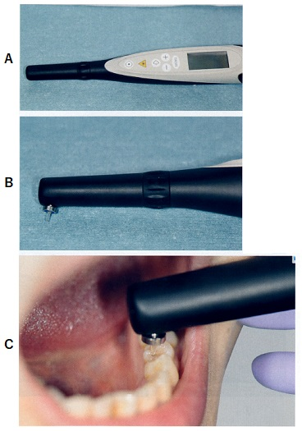
 |  | 1 | う蝕の深さを計測する。
 |  | 2 | 歯髄の生死を判定する。
 |  | 3 | 不顕性う蝕の検出に有効である。 | 正解
 |  | 4 | 半導体レーザーが使用されている。 | 正解
歯科衛生士 | 2020 | 歯科診療補助論 |  | 2020_dh_20_am097
 |  | グラスアイオノマーセメント修復の歯面処理に用いられる成分はどれか。1つ選べ。
 |  | 1 | リン酸
 |  | 2 | エタノール
 |  | 3 | ポリアクリル酸 | 正解
 |  | 4 | 次亜塩素酸ナトリウム
歯科衛生士 | 2020 | 歯科診療補助論 |  | 2020_dh_20_am098
 |  | 光重合型コンポジットレジン修復に用いる光照射器の写真を示す。 ハロゲンランプと比較して、本照射器の特徴はどれか。2つ選べ。
 |  | 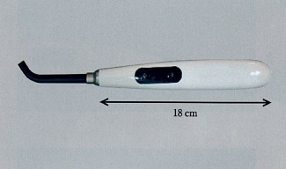
 |  | 1 | 出力が小さい。
 |  | 2 | 光源寿命が長い。 | 正解
 |  | 3 | 小型軽量である。 | 正解
 |  | 4 | 消費電力は大きい。
歯科衛生士 | 2020 | 歯科診療補助論 |  | 2020_dh_20_am099
 |  | 22歳の女性。歯の変色を主訴として来院した。診断の結果、漂白が行われることになった。漂白に使われる装置の写真を示す。 患者に対する説明で適切なのはどれか。1つ選べ。
 |  | 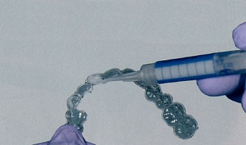
 |  | 1 | トレーは終日装着してください。
 |  | 2 | エナメル質に亀裂が入る場合があります。
 |  | 3 | 漂白後、冷たい水にしみる場合があります。 | 正解
 |  | 4 | トレーを外した後は、うがいを控えてください。
歯科衛生士 | 2020 | 歯科診療補助論 |  | 2020_dh_20_am100
 |  | 31歳の女性。上顎右側第一大臼歯の食片圧入を主訴として来院した。自発痛はなく、軽度の冷水痛が認められた。コンポジットレジン修復が行われることになった。う蝕罹患歯質を除去するにあたり、歯科医師よりプレウェッジテクニックの準備を指示された。初診時の口腔内写真Aと器具の写真Bを示す。 使用するのはどれか。1つ選べ。
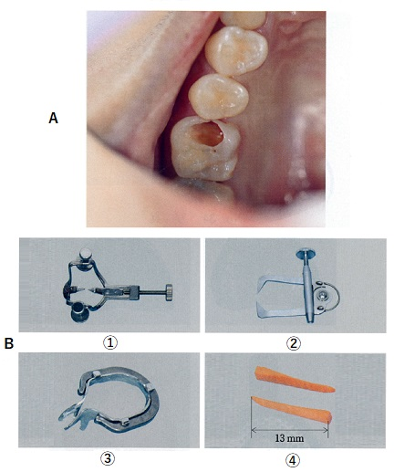
 |  | 1 | ①
 |  | 2 | ②
 |  | 3 | ③
 |  | 4 | ④ | 正解
歯科衛生士 | 2020 | 歯科診療補助論 |  | 2020_dh_20_am101
 |  | 器具とその先端の写真を示す。 用途はどれか。2つ選べ。
 |  | 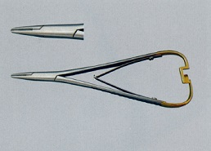
 |  | 1 | 結 紮 | 正解
 |  | 2 | 止 血
 |  | 3 | 縫 合 | 正解
 |  | 4 | 骨削除
歯科衛生士 | 2020 | 歯科診療補助論 |  | 2020_dh_20_am102
 |  | 82歳の女性。上顎全部床義歯を再製作することになり、歯科医師から概形印象の準備を指示された。印象採得に必要なトレーの写真を示す。 使用するのはどれか。1つ選べ。
 |  | 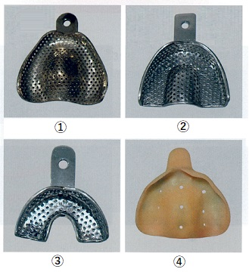
 |  | 1 | ① | 正解
 |  | 2 | ②
 |  | 3 | ③
 |  | 4 | ④
歯科衛生士 | 2020 | 歯科診療補助論 |  | 2020_dh_20_am103
 |  | 部分床義歯装着時の調整に使用する器材の写真を示す。 適合試験に用いるのはどれか。1つ選べ。
 |  | 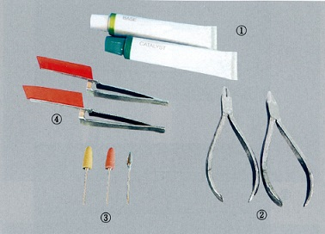
 |  | 1 | ① | 正解
 |  | 2 | ②
 |  | 3 | ③
 |  | 4 | ④
歯科衛生士 | 2020 | 歯科診療補助論 |  | 2020_dh_20_am104
 |  | 器具とその先端の写真を示す。 瘻孔に挿入して病変の位置や深さ、原因部位を調べるのはどれか。1つ選べ。

 |  | 1 | ①
 |  | 2 | ② | 正解
 |  | 3 | ③
 |  | 4 | ④
歯科衛生士 | 2020 | 歯科診療補助論 |  | 2020_dh_20_am105
 |  | 矯正用治療器具の写真を示す。 使用目的との組合せで正しいのはどれか。2つ選べ。
 |  |  
 |  | 1 | ① -- ワイヤーの結紮
 |  | 2 | ② -- 細いラウンドワイヤーの屈曲 | 正解
 |  | 3 | ③ -- バンドの除去
 |  | 4 | ④ -- バッカルチューブから突出したアーチワイヤーの切断 | 正解
歯科衛生士 | 2020 | 歯科診療補助論 |  | 2020_dh_20_am106
 |  | 8歳の女児。冷たいものがしみることを主訴として来院した。3年前に自閉スペクトラム症と診断されている。う蝕の治療を行うことになった。 診療時の対応はどれか。2つ選べ。
 |  | 1 | 保護者の同伴 | 正解
 |  | 2 | 幼児言葉の使用
 |  | 3 | 大きな声での話しかけ
 |  | 4 | 必要に応じたイヤーマフの着用 | 正解
歯科衛生士 | 2020 | 疾病の成り立ち及び回復過程の促進 |  | 2020_dh_20_am107
 |  | 副作用として口腔乾燥を認める服用薬剤はどれか。2つ選べ。
 |  | 1 | 抗精神薬 | 正解
 |  | 2 | 抗ヒスタミン薬 | 正解
 |  | 3 | コリンエステラーゼ阻害薬
 |  | 4 | テトラサイクリン系抗菌薬
歯科衛生士 | 2020 | 歯科診療補助論 |  | 2020_dh_20_am108（不備問題採点除外）
 |  | 痙直型脳性麻痺患者の開口誘導で行うのはどれか。2つ選べ。
 |  | 1 | 下唇をつまんで押し下げる。 | 正解
 |  | 2 | 下顎角を把持して押し下げる。 | 正解
 |  | 3 | 歯ブラシを用いて介助磨きを行う。 | 正解
 |  | 4 | 示指を下顎口腔前庭に挿入して押し下げる。 | 正解
歯科衛生士 | 2020 | 歯科診療補助論 |  | 2020_dh_20_am109
 |  | 65歳の男性。上顎左側中切歯の精査を行うためにエックス線撮影を行った。撮影したエックス線写真を示す。 この画像が得られるのはどれか。1つ選べ。
 |  | 
 |  | 1 | 磁気共鳴装置
 |  | 2 | 口腔内エックス線装置
 |  | 3 | 歯科用コーンビームCT | 正解
 |  | 4 | パノラマエックス線装置
歯科衛生士 | 2020 | 歯科診療補助論 |  | 2020_dh_20_am110
 |  | 85歳の女性。脳出血のため入院中である。歯科衛生士が口腔健康管理を実施することになった。患者の状態は、目を閉じており普通の呼びかけでは開眼せず、大きな声で刺激すると覚醒した。 JCSはどれか。1つ選べ。
 |  | 1 | Ⅰ-1
 |  | 2 | Ⅰ-2
 |  | 3 | Ⅱ-20 | 正解
 |  | 4 | Ⅲ-100

